动态端口映射不指定ip
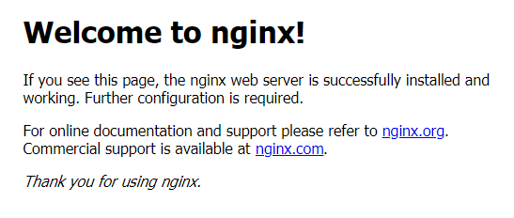
运行一个nginx容器，80端口动态映射到宿主机。

查看动态映射的端口

物理机访问

http://192.168.10.133:32770/

动态端口映射指定IP
